výsledky
 | kontrola | pokus – 0,1 µg/l | pokus - 100 µg/l
1 | 5.3 | 7.25 | 9.32
2 | 5.6 | 6.99 | 9.35
3 | 5.52 | 7.01 | 8.88
4 | 5.92 | 6.02 | 8.69
5 | 5.81 | 6.56 | 8.25
6 | 5.61 | 6.89 | 9.02
7 | 5.1 | 7.23 | 8.89
8 | 6.23 | 7.89 | 9.56
9 | 6.33 | 6.25 | 9.63
10 | 6.02 | 6.89 | 9.45
průměr (ng/ml) | 5.74 | 6.90 | 9.10
směrodatná odchylka (ng/ml) | 0.39 | 0.53 | 0.44
střední chyba průměru (ng/ml) | 0.12 | 0.17 | 0.14 | rozdílná písmena indikují statistikou významnost

postup Excel
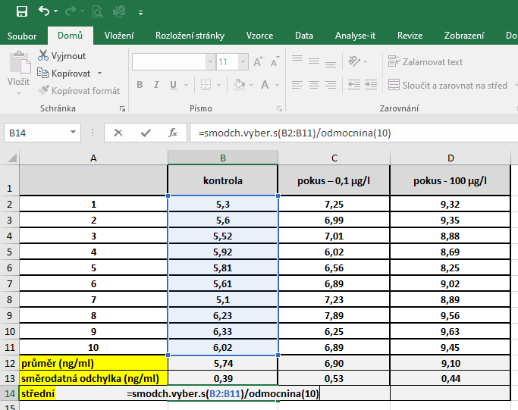
 | kontrola – kortikosteron (ng/ml) | pokus – kortikosteron (ng/ml) | PRŮMĚR: | Kurzor umístíme do buňky, ve které chceme mít výsledek příslusného parametru.
1 | 1.23 | 3.43 |  | V hlavním menu v nabídce "Vzorce" si vybereme "Vložit funkci" a následně si zvolíme "Průměr".
2 | 1.99 | 4.12 |  | Průměr počítáme vždy pouze z hodnot daného výběrového souboru.
3 | 2.03 | 4.56
4 | 1.53 | 4.99
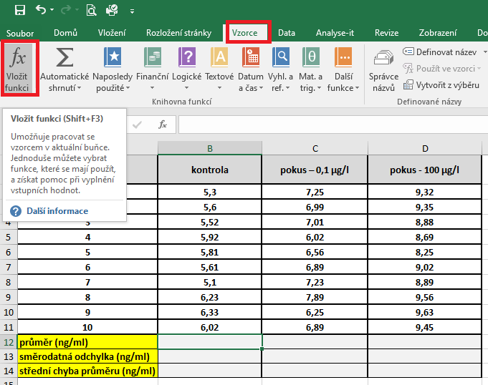
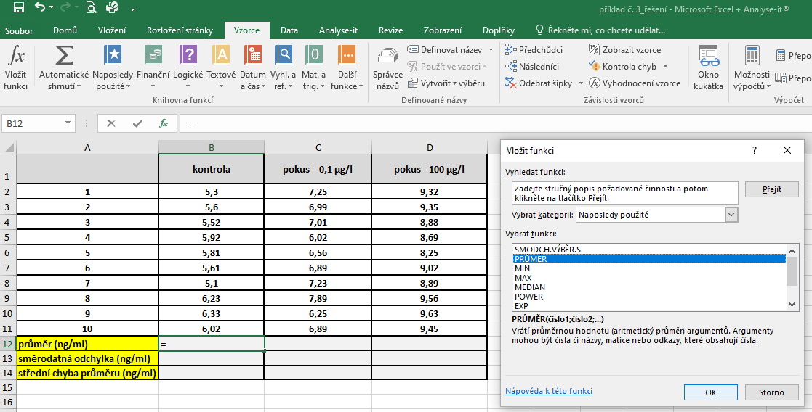
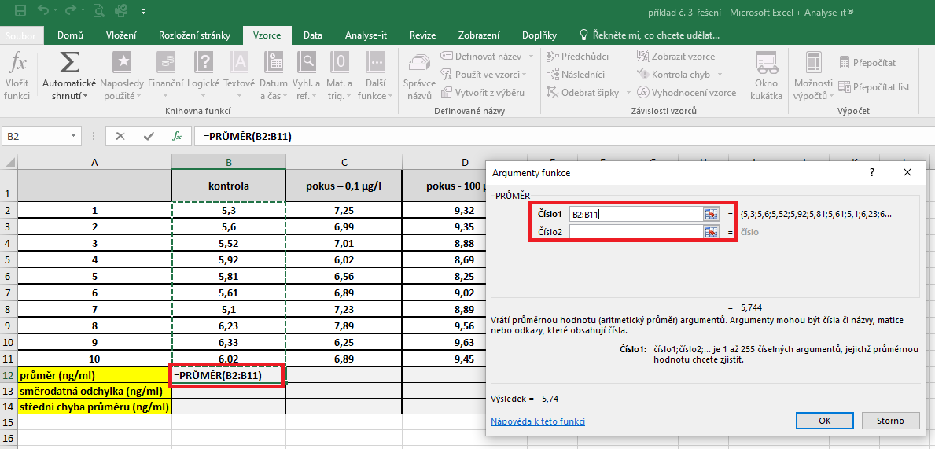
5 | 1.25 | 3.95
6 | 1.33 | 4.55
7 | 1.95 | 4.12
8 | 2.12 | 4.23
9 | 2.36 | 3.56
10 | 2.01 | 3.89
průměr (ng/ml)
směrodatná odchylka (ng/ml)
střední chyba průměru (ng/ml)

 |  |  | Střední chyba průměru |  | Kurzor umístíme do buňky, ve které chceme mít výsledek příslusného parametru.
 |  |  |  |  | Pro výpočet střední chyby průměru je třeba vytvořit vlastní vzorec, který vychází z definice tohoto parametru.
 |  |  |  |  | Střední chyba průměru je definovaná jako podíl směrodatné odchylky a odmocniny počtu hodnot v souboru
 |  |  |  |  | Pro výpočet směrodatné odchylky použijeme funkci smodch.vyber.s a označíme si data příslušného výběrového souboru.

postup Unistat
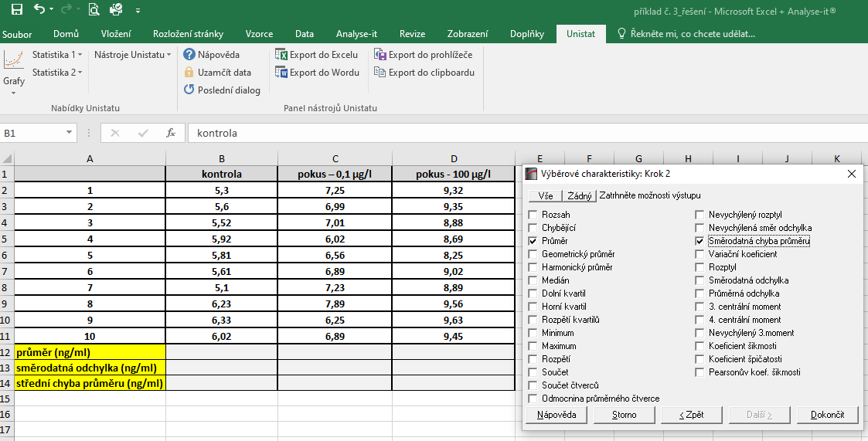
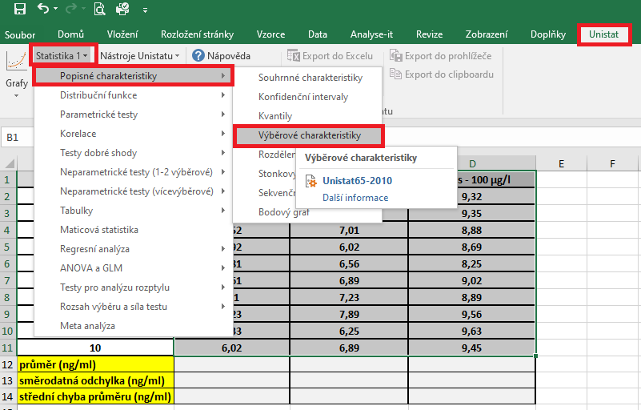
 | hmotnost (kg) | Označíme si zdrojová data výběrového souboru a v hlavním menu si vybereme nabídku "Unistat".
1 | 1.95 | Dále si zvolíme nabídky: Statistika 1 → Popisné charakteristiky → Výběrové charakteristiky.
2 | 1.99
3 | 2.01
4 | 2.23
5 | 2.11
6 | 1.98
7 | 1.95
8 | 2.00
9 | 2.05
10 | 2.32
11 | 1.85
12 | 2.32
13 | 2.14
14 | 2.26
15 | 2.40
průměr (kg)
medián (kg)
směrodatná odchylka (kg)
střední chyba průměru (kg)
variační koeficient (%)
minimum (kg)
maximumu (kg)

 |  | V následujícím dialogovém okně zvolíme nabídku "NE".


 |  | V následujícím dialogovém okně si vybereme zdrojová data, která chceme statisticky hodnotit a přesuneme do kolonky vybrané proměnné.
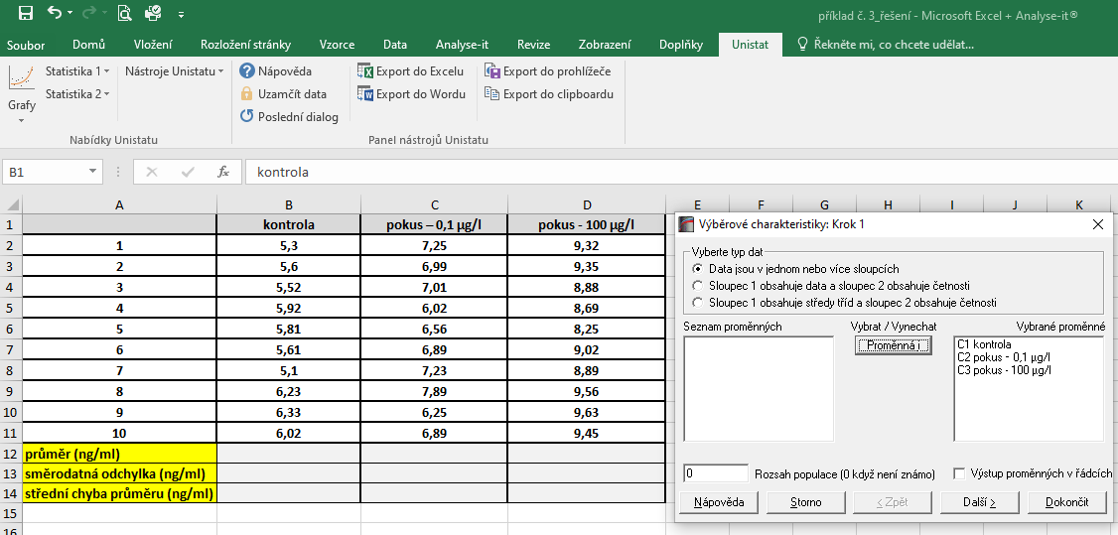

 |  | V následujícím dialogovém okně si označíme parametry, které chceme počítat.

